결과보는 방법
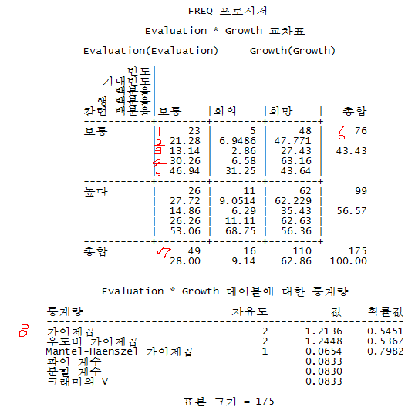
 |  | 행: 성장, 열: 평가
 | 1 | 실제빈도수 | 성장:보통, 평가:보통 | 23
 | 2 | 기대빈도수 | 전체자료수(175) * 평가가 보통일 확률(0.4343) * 성장이 보통일 확률(0.28) | 21.2807
 | 3 | 상대빈도의% | 실제빈도수(23)/총빈도수(175) | 0.13142857143
 | 4 | 행빈도% | 실제빈도수(23)/행빈도수(76) | 0.30263157895
 | 5 | 열빈도% | 실제빈도수(23)열빈도수(49) | 0.4693877551
 | 6 | 행합계
 | 7 | 열합계
 | 8 | 카이제곱값 | - 자유도: (3-1) * (3-1) - 값: 독립성 검정에 사용되는 카이자승값 | 카이제곱값이 1.2136이므로 카이제곱분포표 Sheet에서의 0.05 유의수준의 값인 5.99보다 작으므로 귀무가설을 기각하지 못한다.

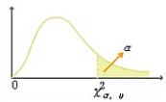

요정도?

 |  |  | 5.991
* 카이자승 검정: 명목변인들간의 상호관련성 여부를 검정을 행하는 통계기법

카이제곱분포표
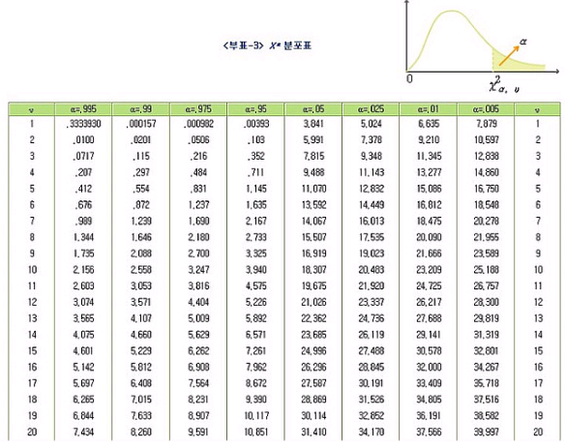
기각역.. 요 선을 넘으면 귀무가설은 기각한다.

